第１表（１）【指定旧供給地点の類型について】
本表には報告対象団地を全て記載ください。
※前回の報告書等のコピペ可。（シートではなくセルをコピペしてください。）
附則様式第４（附則第４条関係）
 | 第１表(１） |  |  |  |  | 202X/XX/XX
 | 指定旧供給地点の類型報告書
 |  | 近畿経済産業局長 | 殿
 |  |  |  |  | みなしガス小売事業者名

 | 番号 | 名称 |  | 類型

●黄色塗のセルは記入してください。

●桃色塗のセルは表示されるリストから選択してください。

●行列の挿入や削除は行わないでください。

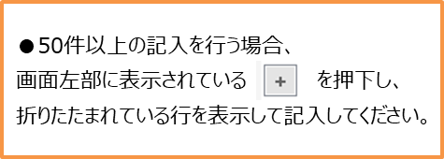

備考 １ 類型の欄には、住宅団地型又は混合型を記載すること。
２ 用紙の大きさは、日本産業規格Ａ４とすること。

